关系图
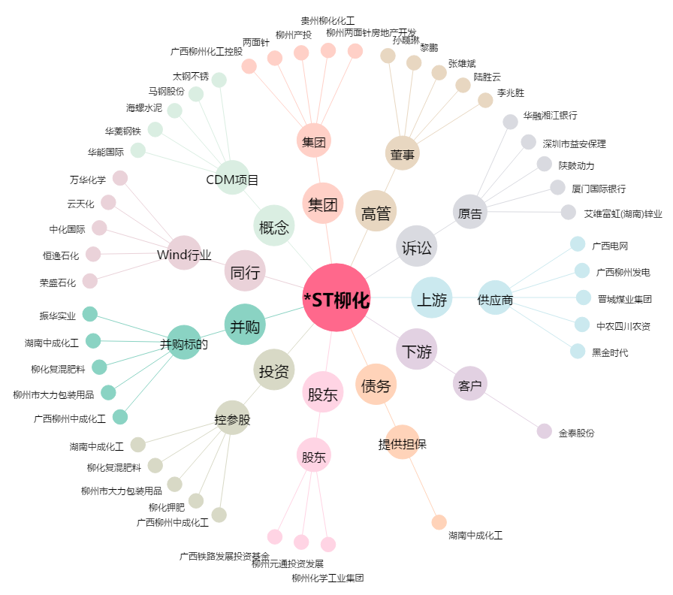
*ST柳化[600423.SH] - 关系概览图

